Трикотаж
 |  |  |  | info@likadress.ru | К оплате: | 0.00 руб
 |  | Прайс-каталог | 8-800-250-95-37

 |  | производителя трикотажа LikaDress.ru |  | ул. Наговицыной-Икрянистовой, д. 6
 |  | 01.03.2024 13:39 |  | г. Иваново, Россия, 153002
Фотография | Артикул | Название | Ссылка на сайт | Размер | От 1 шт | Цена со скидкой от 1 шт | от 3000р | Цена со скидкой от 3000р | от 25000р | Цена со скидкой от 25000р | от 45000р | Цена со скидкой от 45000р | Заказ, шт | Сумма
 | 6904 | Легинсы детские С Арт. 6904 | https://likadress.ru/catalog/detskie_leginsy/~leginsy_detskie_s_art_6904 | 34 | 276.00 руб | Без скидки | 180.00 руб | Без скидки | 171.00 руб | Без скидки | 162.00 руб | Без скидки | 0 | 0.00 руб

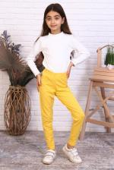 | 6902 | Легинсы детские Ж Арт. 6902 | https://likadress.ru/catalog/detskie_leginsy/~leginsy_detskie_zh | 34 | 276.00 руб | Без скидки | 180.00 руб | Без скидки | 171.00 руб | Без скидки | 162.00 руб | Без скидки | 0 | 0.00 руб

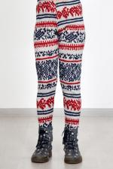 | 6831 | Легинсы Скандинавия А Арт. 6831 | https://likadress.ru/catalog/detskie_leginsy/~leginsy_skandinaviya_6381_ | 28 | 100.00 руб | Без скидки | 100.00 руб | Без скидки | 100.00 руб | Без скидки | 100.00 руб | Без скидки | 0 | 0.00 руб
 |  |  |  | 30 | 100.00 руб | Без скидки | 100.00 руб | Без скидки | 100.00 руб | Без скидки | 100.00 руб | Без скидки | 0 | 0.00 руб
 |  |  |  | 32 | 100.00 руб | Без скидки | 100.00 руб | Без скидки | 100.00 руб | Без скидки | 100.00 руб | Без скидки | 0 | 0.00 руб

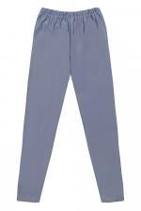 | 6806 | Легинсы Детские Б Арт. 6806 | https://likadress.ru/catalog/detskie_leginsy/~leginsy_detskie_b | 30 | 261.00 руб | Без скидки | 170.00 руб | Без скидки | 162.00 руб | Без скидки | 153.00 руб | Без скидки | 0 | 0.00 руб

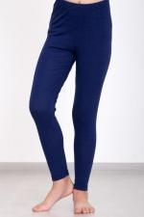 | 6805 | Легинсы Детские А Арт. 6805 | https://likadress.ru/catalog/detskie_leginsy/~leginsy_detskie_a | 28 | 261.00 руб | Без скидки | 170.00 руб | Без скидки | 162.00 руб | Без скидки | 153.00 руб | Без скидки | 0 | 0.00 руб
 |  |  |  | 30 | 261.00 руб | Без скидки | 170.00 руб | Без скидки | 162.00 руб | Без скидки | 153.00 руб | Без скидки | 0 | 0.00 руб
 |  |  |  | 32 | 261.00 руб | Без скидки | 170.00 руб | Без скидки | 162.00 руб | Без скидки | 153.00 руб | Без скидки | 0 | 0.00 руб

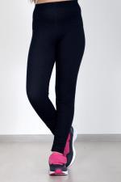 | 3330 | Легинсы Джилегинсы Д Арт. 3330 | https://likadress.ru/catalog/detskie_leginsy/~leginsy_dzhileginsy_d_3330 | 30 | 567.00 руб | 510.00 руб | 370.00 руб | 333.00 руб | 352.00 руб | 317.00 руб | 333.00 руб | 300.00 руб | 0 | 0.00 руб
 |  |  |  | 32 | 567.00 руб | 510.00 руб | 370.00 руб | 333.00 руб | 352.00 руб | 317.00 руб | 333.00 руб | 300.00 руб | 0 | 0.00 руб
 |  |  |  | 34 | 567.00 руб | 510.00 руб | 370.00 руб | 333.00 руб | 352.00 руб | 317.00 руб | 333.00 руб | 300.00 руб | 0 | 0.00 руб
 |  |  |  | 28 | 567.00 руб | 510.00 руб | 370.00 руб | 333.00 руб | 352.00 руб | 317.00 руб | 333.00 руб | 300.00 руб | 0 | 0.00 руб

 | 3029 | Легинсы Сладость Арт. 3029 | https://likadress.ru/catalog/detskie_leginsy/~leginsy_sladost_3029 | 36 | 444.00 руб | 178.00 руб | 290.00 руб | 116.00 руб | 276.00 руб | 110.00 руб | 261.00 руб | 104.00 руб | 0 | 0.00 руб
 |  |  |  | 28 | 444.00 руб | 178.00 руб | 290.00 руб | 116.00 руб | 276.00 руб | 110.00 руб | 261.00 руб | 104.00 руб | 0 | 0.00 руб
 |  |  |  | 38 | 444.00 руб | 178.00 руб | 290.00 руб | 116.00 руб | 276.00 руб | 110.00 руб | 261.00 руб | 104.00 руб | 0 | 0.00 руб

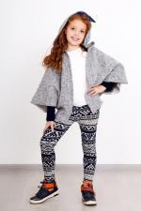 | 2701 | Легинсы Скандинавия Арт. 2701 | https://likadress.ru/catalog/detskie_leginsy/~leginsy_skandinaviya__2701 | 28 | 100.00 руб | Без скидки | 100.00 руб | Без скидки | 100.00 руб | Без скидки | 100.00 руб | Без скидки | 0 | 0.00 руб

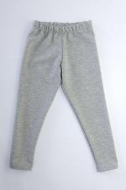 | 2708 | Легинсы детские К Арт. 2708 | https://likadress.ru/catalog/detskie_leginsy/~leginsy_detskie_k_2708 | 28 | 276.00 руб | Без скидки | 180.00 руб | Без скидки | 171.00 руб | Без скидки | 162.00 руб | Без скидки | 0 | 0.00 руб

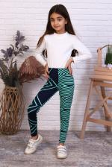 | 144 | Легинсы Детские Арт. 144 | https://likadress.ru/catalog/detskie_leginsy/~leginsy_detskie_144 | 30 | 291.00 руб | Без скидки | 190.00 руб | Без скидки | 181.00 руб | Без скидки | 171.00 руб | Без скидки | 0 | 0.00 руб
 |  |  |  | 32 | 291.00 руб | Без скидки | 190.00 руб | Без скидки | 181.00 руб | Без скидки | 171.00 руб | Без скидки | 0 | 0.00 руб

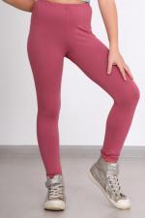 | 1532 | Легинсы Детские Арт. 1532 | https://likadress.ru/catalog/detskie_leginsy/~leginsy_detskie_1532 | 28 | 261.00 руб | Без скидки | 170.00 руб | Без скидки | 162.00 руб | Без скидки | 153.00 руб | Без скидки | 0 | 0.00 руб
 |  |  |  | 30 | 261.00 руб | Без скидки | 170.00 руб | Без скидки | 162.00 руб | Без скидки | 153.00 руб | Без скидки | 0 | 0.00 руб
 |  |  |  | 32 | 261.00 руб | Без скидки | 170.00 руб | Без скидки | 162.00 руб | Без скидки | 153.00 руб | Без скидки | 0 | 0.00 руб

